Análise com o Histograma
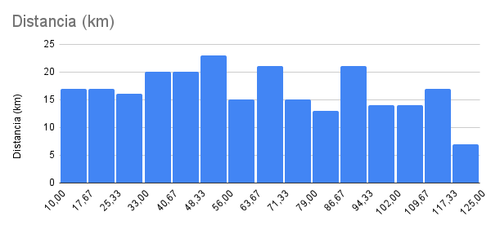
Distancia (km) | Tempo (minutos) | Velocidade
29 | 78 | 22.19
27 | 32 | 49.97
105 | 120 | 52.53
70 | 144 | 29.27
120 | 116 | 62.15
85 | 119 | 42.86
38 | 43 | 53.38
26 | 36 | 43.09
24 | 31 | 47.08
21 | 38 | 33.48
33 | 39 | 50.58
32 | 36 | 53.62
52 | 79 | 39.27
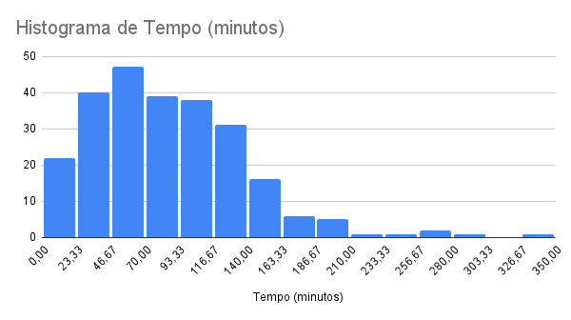
36 | 56 | 38.38
53 | 56 | 56.77
18 | 20 | 53.24
13 | 15 | 52.35
68 | 98 | 41.69
77 | 71 | 65.04
66 | 73 | 54.22
51 | 56 | 54.18
94 | 90 | 62.59
51 | 52 | 58.49
99 | 113 | 52.50
44 | 56 | 46.73
50 | 183 | 16.39
11 | 10 | 63.83
87 | 98 | 53.19
55 | 50 | 65.35
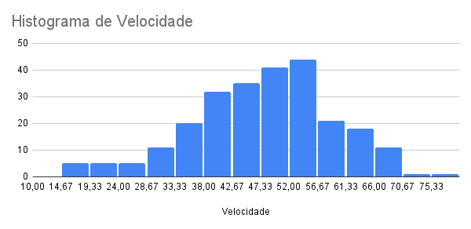
21 | 23 | 55.88
33 | 44 | 45.42
96 | 140 | 41.11
16 | 19 | 50.83
103 | 149 | 41.50
21 | 33 | 37.84
43 | 66 | 39.15
72 | 86 | 50.51
64 | 65 | 59.16
18 | 21 | 50.56
43 | 72 | 36.08
72 | 86 | 50.40
26 | 35 | 44.80
60 | 79 | 45.42
45 | 63 | 42.74
100 | 112 | 53.74
78 | 90 | 52.07
60 | 80 | 44.91
71 | 67 | 63.45
108 | 99 | 65.70
37 | 47 | 47.16
23 | 27 | 50.45
69 | 99 | 41.62
89 | 117 | 45.77
107 | 118 | 54.60
48 | 52 | 55.34
87 | 117 | 44.45
50 | 158 | 19.04
82 | 106 | 46.57
26 | 32 | 48.31
69 | 68 | 60.89
76 | 76 | 59.71
50 | 51 | 59.04
63 | 74 | 51.36
100 | 136 | 44.19
93 | 110 | 50.78
83 | 112 | 44.40
90 | 122 | 44.42
89 | 121 | 44.14
117 | 120 | 58.31
66 | 61 | 64.63
24 | 41 | 35.49
10 | 12 | 48.20
33 | 46 | 43.37
26 | 55 | 28.37
115 | 257 | 26.82
32 | 32 | 60.27
99 | 135 | 43.93
51 | 83 | 36.83
116 | 198 | 35.11
105 | 111 | 56.81
94 | 105 | 53.58
114 | 110 | 62.10
65 | 69 | 56.38
81 | 101 | 48.35
113 | 166 | 40.91
119 | 124 | 57.51
100 | 105 | 57.17
24 | 21 | 68.20
76 | 89 | 51.48
66 | 95 | 41.86
81 | 99 | 49.33
29 | 62 | 28.17
76 | 116 | 39.39
40 | 57 | 41.94
84 | 165 | 30.58
48 | 52 | 54.99
54 | 57 | 56.65
45 | 77 | 35.15
48 | 77 | 37.45
119 | 129 | 55.28
11 | 15 | 43.23
55 | 60 | 55.31
112 | 101 | 66.38
75 | 119 | 37.88
85 | 107 | 47.63
36 | 40 | 53.84
64 | 74 | 51.90
56 | 135 | 24.94
60 | 70 | 51.40
84 | 99 | 50.92
97 | 294 | 19.83
104 | 146 | 42.83
94 | 100 | 56.22
88 | 109 | 48.37
51 | 70 | 43.44
59 | 72 | 49.12
24 | 28 | 50.91
30 | 31 | 58.26
73 | 82 | 53.20
65 | 90 | 43.42
100 | 133 | 45.22
78 | 120 | 39.13
20 | 18 | 65.17
109 | 174 | 37.50
14 | 17 | 49.07
18 | 16 | 66.06
15 | 15 | 60.16
109 | 209 | 31.23
25 | 26 | 57.94
33 | 37 | 53.62
52 | 53 | 59.21
120 | 210 | 34.30
50 | 62 | 48.41
104 | 158 | 39.60
20 | 24 | 49.67
34 | 138 | 14.80
85 | 76 | 66.78
41 | 59 | 41.94
19 | 30 | 37.47
99 | 107 | 55.50
35 | 43 | 48.59
27 | 31 | 52.98
62 | 91 | 40.73
110 | 168 | 39.24
42 | 45 | 56.18
69 | 77 | 53.97
51 | 83 | 36.95
101 | 113 | 53.60
113 | 144 | 47.24
34 | 44 | 45.89
49 | 59 | 49.45
47 | 46 | 60.83
56 | 49 | 68.22
120 | 151 | 47.79
30 | 95 | 18.94
95 | 81 | 70.23
93 | 112 | 49.75
68 | 105 | 38.69
114 | 140 | 48.90
92 | 133 | 41.61
17 | 19 | 54.39
80 | 116 | 41.21
92 | 85 | 64.81
43 | 60 | 43.01
26 | 34 | 45.36
73 | 72 | 60.55
45 | 67 | 40.12
45 | 52 | 51.69
43 | 80 | 32.19
102 | 279 | 21.93
11 | 13 | 50.92
40 | 49 | 49.34
117 | 232 | 30.31
102 | 336 | 18.21
47 | 45 | 62.32
27 | 21 | 75.96
88 | 236 | 22.33
26 | 50 | 31.18
58 | 60 | 58.04
76 | 108 | 42.34
90 | 102 | 53.04
29 | 37 | 47.59
42 | 64 | 39.60
54 | 61 | 53.00
50 | 101 | 29.80
70 | 103 | 40.85
46 | 70 | 39.63
17 | 33 | 30.88
49 | 72 | 40.70
56 | 50 | 67.08
69 | 95 | 43.39
93 | 145 | 38.57
64 | 82 | 46.87
33 | 66 | 30.06
98 | 79 | 74.30
59 | 67 | 52.91
112 | 142 | 47.35
94 | 156 | 36.10
52 | 54 | 58.22
39 | 35 | 67.23
80 | 126 | 38.14
53 | 46 | 69.75
14 | 14 | 60.11
107 | 122 | 52.78
16 | 20 | 46.93
35 | 53 | 39.68
113 | 188 | 35.98
118 | 141 | 50.23
25 | 24 | 62.14
10 | 9 | 68.43
54 | 63 | 51.15
56 | 98 | 34.16
34 | 37 | 55.27
61 | 83 | 43.85
84 | 91 | 55.50
112 | 121 | 55.48
44 | 43 | 61.52
11 | 16 | 40.01
69 | 142 | 29.22
120 | 128 | 56.20
23 | 24 | 56.50
51 | 49 | 62.64
110 | 142 | 46.36
66 | 64 | 62.01
57 | 54 | 63.02
78 | 78 | 60.00
70 | 122 | 34.34
59 | 63 | 56.06
93 | 138 | 40.38
78 | 202 | 23.14
72 | 85 | 50.64
45 | 54 | 49.64
68 | 124 | 33.01
113 | 136 | 49.82
114 | 136 | 50.45
33 | 76 | 26.16
110 | 120 | 55.19
101 | 143 | 42.25
88 | 97 | 54.24
92 | 145 | 38.16
83 | 134 | 37.09
87 | 96 | 54.62
99 | 168 | 35.46
105 | 129 | 48.72
35 | 45 | 46.98
15 | 17 | 54.29
109 | 102 | 64.23
33 | 29 | 67.14
17 | 29 | 34.76
14 | 18 | 45.53

Correlação linear Person
N Pessoa | X Renda Familiar | Y Gasto com Livros por Ano | X2 (renda familiar) | Y2 (gasto c/ livro ano) | X.Y renda familiar * gasto /c livro ano | n = 25
1 | R$ 3,000.00 | R$ 150.00 | 9000000 | 22500 | 450000
2 | R$ 5,000.00 | R$ 200.00 | 25000000 | 40000 | 1000000
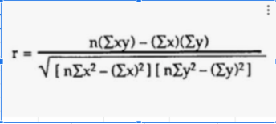
3 | R$ 10,000.00 | R$ 600.00 | 100000000 | 360000 | 6000000
4 | R$ 10,000.00 | R$ 700.00 | 100000000 | 490000 | 7000000
5 | R$ 20,000.00 | R$ 1,000.00 | 400000000 | 1000000 | 20000000
6 | R$ 20,000.00 | R$ 1,200.00 | 400000000 | 1440000 | 24000000
7 | R$ 20,000.00 | R$ 1,500.00 | 400000000 | 2250000 | 30000000
8 | R$ 30,000.00 | R$ 800.00 | 900000000 | 640000 | 24000000
9 | R$ 40,000.00 | R$ 1,000.00 | 1600000000 | 1000000 | 40000000
10 | R$ 50,000.00 | R$ 2,000.00 | 2500000000 | 4000000 | 100000000
11 | R$ 60,000.00 | R$ 2,000.00 | 3600000000 | 4000000 | 120000000
12 | R$ 70,000.00 | R$ 2,500.00 | 4900000000 | 6250000 | 175000000
13 | R$ 70,000.00 | R$ 3,000.00 | 4900000000 | 9000000 | 210000000
14 | R$ 80,000.00 | R$ 2,500.00 | 6400000000 | 6250000 | 200000000
15 | R$ 100,000.00 | R$ 4,000.00 | 10000000000 | 16000000 | 400000000
16 | R$ 100,000.00 | R$ 3,500.00 | 10000000000 | 12250000 | 350000000
17 | R$ 100,000.00 | R$ 4,000.00 | 10000000000 | 16000000 | 400000000
18 | R$ 120,000.00 | R$ 3,000.00 | 14400000000 | 9000000 | 360000000 |  | Numerador | R$ 63,437,550,000.00 | 0.9540508856
19 | R$ 120,000.00 | R$ 4,000.00 | 14400000000 | 16000000 | 480000000 |  | Denominador | R$ 66,492,836,975.00
20 | R$ 140,000.00 | R$ 4,000.00 | 19600000000 | 16000000 | 560000000
21 | R$ 150,000.00 | R$ 5,000.00 | 22500000000 | 25000000 | 750000000
22 | R$ 180,000.00 | R$ 4,000.00 | 32400000000 | 16000000 | 720000000 |  |  | FORMULA DO SHEETS | 0.9540508856
23 | R$ 180,000.00 | R$ 5,000.00 | 32400000000 | 25000000 | 900000000 |  |  | FORMULA PERSON | 0.9540508856
24 | R$ 200,000.00 | R$ 6,000.00 | 40000000000 | 36000000 | 1200000000
25 | R$ 200,000.00 | R$ 5,000.00 | 40000000000 | 25000000 | 1000000000
TOTAL | R$ 2,078,000.00 | R$ 66,650.00 | R$ 271,934,000,000.00 | R$ 248,992,500.00 | R$ 8,077,450,000.00 |  |  |  |  | Coeficiente R (Person) = | 0.9540508856

 | 0.03 | 540.05 |  |  |  |  |  |  |  | R2 = | 0.9102130923
 | COEFICIENTE ANGULAR | COEFICIENTE LINEAR
Y Gasto com Livros por Ano versus X Renda Familiar

Sazonalidade
Livros de Direito vendidos ao longo dos meses
Meses | Livros de Direito
2018-01-01 | 13
2018-02-01 | 19
2018-03-01 | 30
2018-04-01 | 25
2018-05-01 | 31
2018-06-01 | 37
2018-07-01 | 63
2018-08-01 | 56
2018-09-01 | 53
2018-10-01 | 59
2018-11-01 | 50
2018-12-01 | 98
2019-01-01 | 73
2019-02-01 | 92
2019-03-01 | 108
2019-04-01 | 71
2019-05-01 | 82
2018, 2019 e 2020
2019-06-01 | 98
2019-07-01 | 154
2019-08-01 | 130
2019-09-01 | 112 |  | 2018 | 2019 | 2020
2019-10-01 | 117 | janeiro | 13 | 73 | 134
2019-11-01 | 101 | fevereiro | 19 | 92 | 166
2019-12-01 | 188 | março | 30 | 108 | 187
2020-01-01 | 134 | abril | 25 | 71 | 120
2020-02-01 | 166 | maio | 31 | 82 | 138
2020-03-01 | 187 | junho | 37 | 98 | 159
2020-04-01 | 120 | julho | 63 | 154 | 244
2020-05-01 | 138 | agosto | 56 | 130 | 199
2020-06-01 | 159 | setembro | 53 | 112 | 172
2020-07-01 | 244 | outubro | 59 | 117 | 177
2020-08-01 | 199 | novembro | 50 | 101 | 147
2020-09-01 | 172 | dezembro | 98 | 188 | 278
2020-10-01 | 177
2020-11-01 | 147
2020-12-01 | 278

Tipos de Sazonalidade
Sazonalidade Aditiva
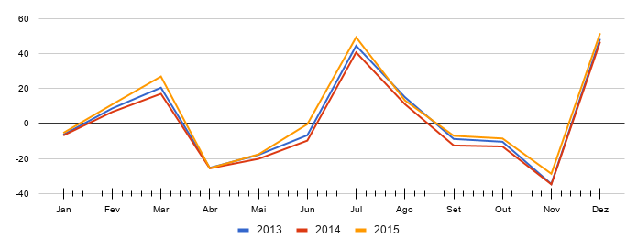
 | 2018 | 2019 | 2020
Jan | 0.23423423423 | -6.8406692407 | -12.915572716
Fev | 0.64465894466 | 6.5697554698 | 13.494851995
Mar | 6.0550836551 | 16.98018018 | 28.905276705
Abr | -4.5344916345 | -25.609395109 | -43.684298584
Mai | -4.1240669241 | -20.198970399 | -31.273873874
Jun | -3.7136422136 | -9.7885456885 | -15.863449163
Jul | 16.696782497 | 40.621879022 | 63.546975547
Ago | 4.1072072072 | 11.032303732 | 12.957400257
Set | -4.4823680824 | -12.557271557 | -19.632175032
Out | -4.0719433719 | -13.146846847 | -20.221750322
Nov | -18.661518662 | -34.736422136 | -55.811325611
Dez | 23.748906049 | 46.674002574 | 69.599099099

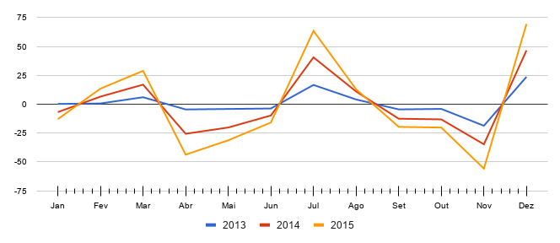
Sazonalidade Multiplicativa
 | 2018 | 2019 | 2020
Jan | -6.4333642588 | -6.8406692407 | -5.4026777964 | -6.225570432
Fev | 8.6051415914 | 6.5697554698 | 10.873632589 | 8.682843217
Mar | 20.448569804 | 16.98018018 | 26.822612861 | 21.41712095
Abr | -25.326642727 | -25.609395109 | -25.533601797 | -25.48987988
Mai | -17.903342555 | -20.198970399 | -17.628377057 | -18.57689667
Jun | -6.7284407292 | -9.7885456885 | -0.40399631354 | -5.640327577
Jul | 44.401505259 | 40.621879022 | 49.257596721 | 44.760327
Ago | 15.020384109 | 11.032303732 | 13.185136096 | 13.07927465
Set | -8.846180413 | -12.557271557 | -7.0462144112 | -9.483222127
Out | -10.438240297 | -13.146846847 | -8.5610923466 | -10.71539316
Nov | -34.549954934 | -34.736422136 | -28.704756352 | -32.66371114
Dez | 48.296736224 | 46.674002574 | 51.534989031 | 48.83524261

Análise previsão de sazonalidad
Número de Livros vendidos ao longo dos Meses
Meses | Número de Livros vendidos | MCM | Média das MCM | ISIndiv. | ISinterv. | Previsão | DesvioAbsoluto
2019-01-01 | 150 |  | 265.0909091 | 0.5658436214 | 0.5281207133 | 140 | 10
2019-02-01 | 240 |  | 265.09090909 | 0.9053497942 | 0.9430727023 | 250 | 10
2019-03-01 | 390 | 276 | 265.09090909 | 1.471193416 | 1.433470508 | 380 | 10
2019-04-01 | 330 | 270 | 265.09090909 | 1.244855967 | 1.169410151 | 310 | 20
2019-05-01 | 270 | 270 | 265.09090909 | 1.018518519 | 0.9053497942 | 240 | 30
2019-06-01 | 120 | 264 | 265.09090909 | 0.4526748971 | 0.52812071331 | 140 | 20
2019-07-01 | 240 | 258 | 265.09090909 | 0.9053497942 | 0.94307270233 | 250 | 10
2019-08-01 | 360 | 252 | 265.09090909 | 1.358024691 | 1.4334705075 | 380 | 20
2019-09-01 | 300 | 258 | 265.09090909 | 1.131687243 | 1.1694101509 | 310 | 10
2019-10-01 | 240 | 264 | 265.09090909 | 0.9053497942 | 0.90534979424 | 240 | 0
2019-11-01 | 150 | 270 | 265.09090909 | 0.5658436214 | 0.52812071331 | 140 | 10
2019-12-01 | 270 | 270 | 265.09090909 | 1.018518519 | 0.94307270233 | 250 | 20
2020-01-01 | 390 | 264 | 265.09090909 | 1.471193416 | 1.4334705075 | 380 | 10
2020-02-01 | 300 |  | 265.09090909 | 1.131687243 | 1.1694101509 | 310 | 10
2020-03-01 | 210 |  | 265.09090909 | 0.79218107 | 0.90534979424 | 240 | 30
 |  |  |  |  |  | 140
 |  |  |  |  |  | 250 | 14.66666667
Número de Livros vendidos e Previsão
 |  |  |  |  |  | 380
 |  |  |  |  |  | 310
 |  |  |  |  |  | 240
 |  |  |  |  |  | 140
 |  |  |  |  |  | 250
 |  |  |  |  |  | 380
 |  |  |  |  |  | 310
 |  |  |  |  |  | 240
 |  |  |  |  |  | 140
 |  |  |  |  |  | 250
 |  |  |  |  |  | 380
 |  |  |  |  |  | 310
 |  |  |  |  |  | 240
 |  |  |  |  |  | 140
 |  |  |  |  |  | 250
 |  |  |  |  |  | 380
 |  |  |  |  |  | 310
 |  |  |  |  |  | 240
 |  |  |  |  |  | 140
 |  |  |  |  |  | 250
 |  |  |  |  |  | 380
 |  |  |  |  |  | 310
 |  |  |  |  |  | 240
 |  |  |  |  |  | 140
 |  |  |  |  |  | 250
 |  |  |  |  |  | 380
 |  |  |  |  |  | 310
 |  |  |  |  |  | 240

Sazonalidade com tendência
Vendas de livros de Data Science por semana
Semanas | Livros de Data Science | MCM | ISIndiv. | ISInterva. | Previsão | Desvio ABS
1 | 40
2 | 320 | 173.3333333 | 1.846153846 | 1.702520243 | 295.1035088 | 24.89649123
3 | 160 | 186.6666667 | 0.8571428571 | 0.8789113054 | 164.0634437 | 4.063443677
4 | 80 | 200 | 0.4 | 0.435326087 | 87.06521739 | 7.065217391
5 | 360 | 213.3333333 | 1.6875 | 1.7025202429 | 363.2043185 | 3.204318489
6 | 200 | 226.6666667 | 0.8823529412 | 0.87891130541 | 199.2198959 | 0.7801041064
7 | 120 | 240 | 0.5 | 0.43532608696 | 104.4782609 | 15.52173913
8 | 400 | 253.3333333 | 1.578947368 | 1.7025202429 | 431.3051282 | 31.30512821
9 | 240 | 253.3333333 | 0.9473684211 | 0.87891130541 | 222.6575307 | 17.3424693
10 | 120 | 266.6666667 | 0.45 | 0.43532608696 | 116.0869565 | 3.913043478
11 | 440 | 266.6666667 | 1.65 | 1.7025202429 | 454.0053981 | 14.00539811
12 | 240 | 266.6666667 | 0.9 | 0.87891130541 | 234.3763481 | 5.62365189
13 | 120 | 306.6666667 | 0.3913043478 | 0.43532608696 | 133.5 | 13.5
14 | 560 | 320 | 1.75 | 1.7025202429 | 544.8064777 | 15.19352227
15 | 280 | 346.6666667 | 0.8076923077 | 0.87891130541 | 304.6892525 | 24.68925254
16 | 200 | 362.2 |  | 0.43532608696 | 157.6751087 | 42.3248913
17 |  | 373.9 |  | 1.7025202429 | 636.5723188 | 14.89524474
MCM
18 |  | 385.6 |  | 0.87891130541 | 338.9081994
19 |  | 397.3 |  | 0.43532608696 | 172.9550543
20 |  | 409 |  | 1.7025202429 | 696.3307794
21 |  | 420.7 |  | 0.87891130541 | 369.7579862
22 |  | 432.4 |  | 0.43532608696 | 188.235
23 |  | 444.1 |  | 1.7025202429 | 756.0892399
24 |  | 455.8 |  | 0.87891130541 | 400.607773
25 |  | 467.5 |  | 0.43532608696 | 203.5149457
26 |  | 479.2 |  | 1.7025202429 | 815.8477004
27 |  | 490.9 |  | 0.87891130541 | 431.4575598
28 |  | 502.6 |  | 0.43532608696 | 218.7948913
29 |  | 514.3 |  | 1.7025202429 | 875.6061609
30 |  | 526 |  | 0.87891130541 | 462.3073466
31 |  | 537.7 |  | 0.43532608696 | 234.074837
32 |  | 549.4 |  | 1.7025202429 | 935.3646215
33 |  | 561.1 |  | 0.87891130541 | 493.1571335
34 |  | 572.8 |  | 0.43532608696 | 249.3547826
 |  |  |  | 1.7025202429
 |  |  |  | 0.87891130541
Livros de Data Science e Previsão

Criando MCM com Intervalo par
Valores de venda ao longo dos meses
MCM
Meses | X | Valores | MCM | ISIndiv. | ISInterv. | Previsão | Desvio abs
2019-01-01 | 1 | 2700
2019-02-01 | 2 | 2900
2019-03-01 | 3 | 3000
2019-04-01 | 4 | 2900 | 2855.8333333 | 1.015465422 | 1.015465422 | 2900 | 0
2019-05-01 | 5 | 2800 | 2902.5 | 0.9646856158 | 0.9646856158 | 2800 | 0
2019-06-01 | 6 | 2700 | 2951.6666667 | 0.9147374365 | 0.9147374365 | 2700 | 0
2019-07-01 | 7 | 2970 | 3000.8333333 | 0.9897250764 | 0.9897250764 | 2970 | 0
2019-08-01 | 8 | 3190 | 3048.3333333 | 1.046473483 | 1.046473483 | 3190 | 0
2019-09-01 | 9 | 3300 | 3094.1666667 | 1.066523027 | 1.066523027 | 3300 | 0
2019-10-01 | 10 | 3190 | 3141.4166667 | 1.015465422 | 1.0154654217 | 3190 | 0
2019-11-01 | 11 | 3080 | 3192.75 | 0.9646856158 | 0.96468561585 | 3080 | 0
2019-12-01 | 12 | 2970 | 3246.8333333 | 0.9147374365 | 0.91473743648 | 2970 | 0
2020-01-01 | 13 | 3267 | 3300.9166667 | 0.9897250764 | 0.98972507637 | 3267 | 0
2020-02-01 | 14 | 3509 | 3353.1666667 | 1.046473483 | 1.0464734828 | 3509 | 0
2020-03-01 | 15 | 3630 | 3403.5833333 | 1.066523027 | 1.0665230272 | 3630 | 0
2020-04-01 | 16 | 3509 | 3647.8 |  | 1.0154654217 | 3704.214765 | 195.2147651
2020-05-01 | 17 | 3388 | 3697.6 |  | 0.96468561585 | 3567.021533 | 179.0215332
2020-06-01 | 18 | 3267 | 3747.4 |  | 0.91473743648 | 3427.887069 | 160.8870695
2020-07-01 | 19 |  | 3797.2 |  | 0.98972507637 | 3758.18406 | 35.67489118
2020-08-01 | 20 |  | 3847 |  | 1.0464734828 | 4025.783488
2020-09-01 | 21 |  | 3896.8 |  | 1.0665230272 | 4156.026932
2020-10-01 | 22 |  | 3946.6 |  | 1.0154654217 | 4007.635833
2020-11-01 | 23 |  | 3996.4 |  | 0.96468561585 | 3855.269595
2020-12-01 | 24 |  | 4046.2 |  | 0.91473743648 | 3701.210615
2021-01-01 | 25 |  | 4096 |  | 0.98972507637 | 4053.913913
2021-02-01 | 26 |  | 4145.8 |  | 1.0464734828 | 4338.469765
2021-03-01 | 27 |  | 4195.6 |  | 1.0665230272 | 4474.704013
2021-04-01 | 28 |  | 4245.4 |  | 1.015465422 | 4311.056903
2021-05-01 | 29 |  | 4295.2 |  | 0.96468561585 | 4143.517657
2021-06-01 | 30 |  | 4345 |  | 0.91473743648 | 3974.534161
2021-07-01 | 31 |  | 4394.8 |  | 0.98972507637 | 4349.643766
 |  |  |  |  | 1.0464734828 | 0
 |  |  |  |  | 1.0665230272 | 0

